Setup
Cài đặt môi trường | Sử dụng Entity Framework DB First Mô hình ASP.NET MVC5 | Design Database ->Tạo Model cho project | 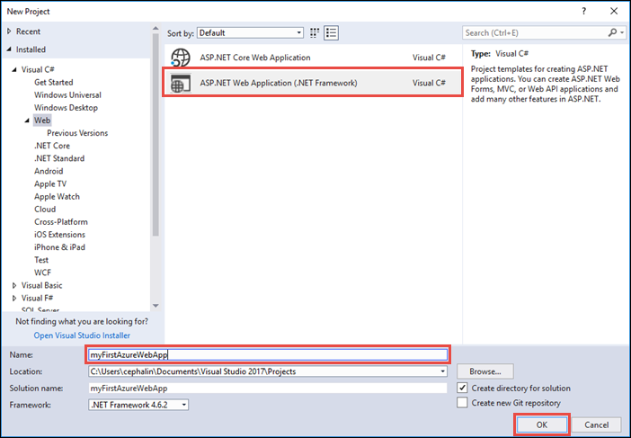 | 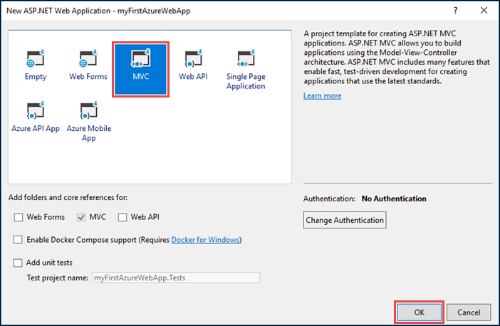
Tool yêu cầu | HTML/CSS/bootraps/JS/Jquery ASP .NET MVC,Entity Framwork Microsoft SQL server
Server | Local Host
Database | Thiết kế và insert dữ liệu | 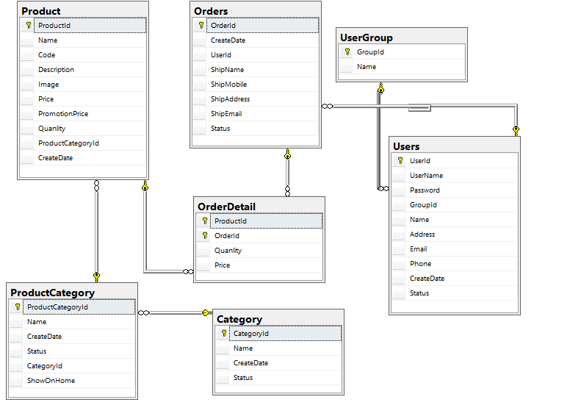
Entity Framework | 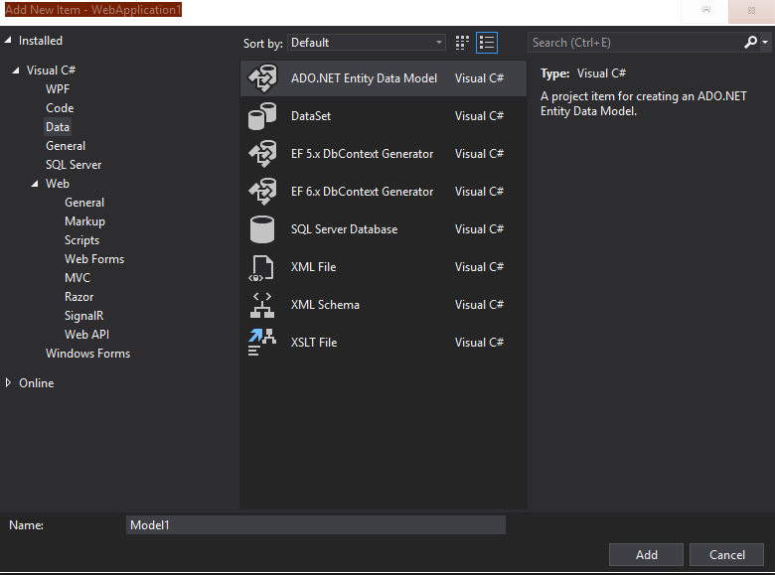 Sử dụng DB first | 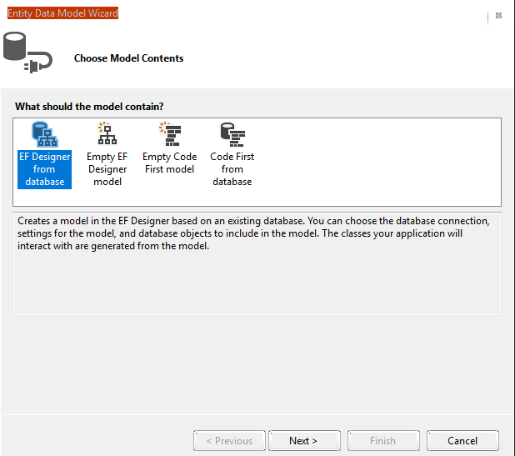 | 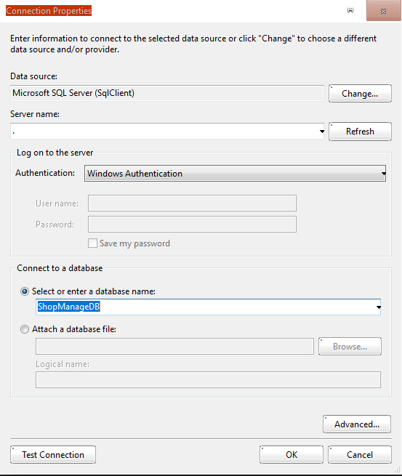 | 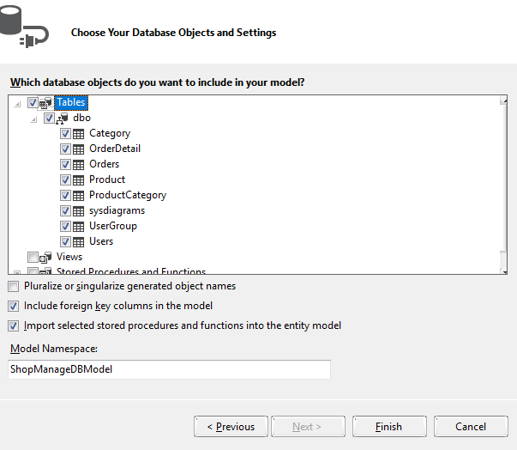

Header
Đăng ký | url :http://localhost:50163/ Users/Create | 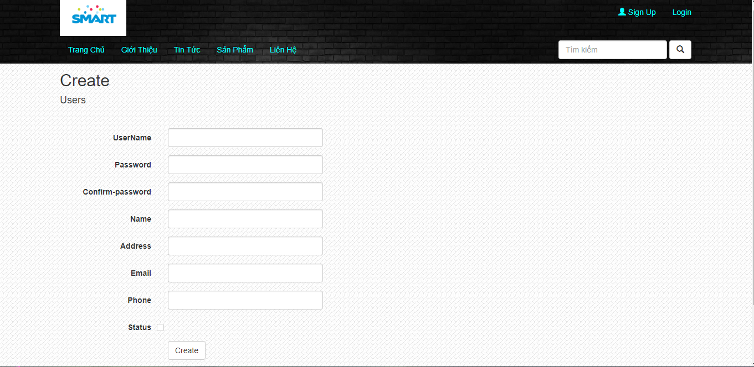 | Tên ActionResult :Create (Users controller) Kiểu dữ liệu : Object Trường dữ liệu : Users Dùng Session để lưu trạng thái đăng nhập | validate dữ liệu trên view rồi submit vào database
Đăng Nhập | url :http://localhost:50163/ Login/Login | 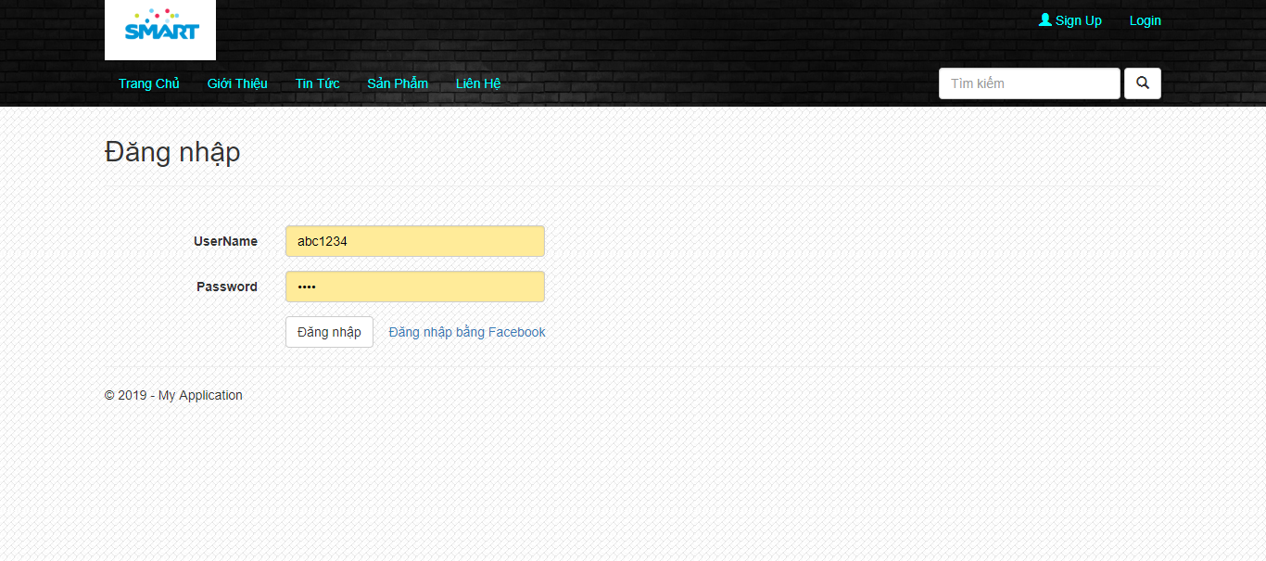 | Tên ActionResult : Login (Login controller) Kiểu dữ liệu : Object Trường dữ liệu : Users() | check username ,password | 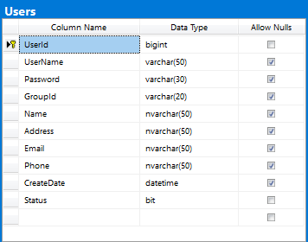
TÌm kiếm Sản phẩm | url: http://localhost:50163/ Products/Search?Ten_SP | 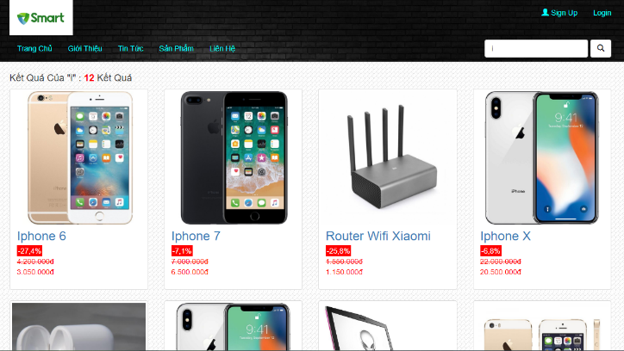 | Tên ActionResult : Search (ProductsController) Kiểu dữ liệu : Viewdata Trường dữ liệu : Products | Trả về list các sản phẩm có chuỗi trùng với chuỗi nhập vào( có paging nếu quá 8 sản phẩm) | 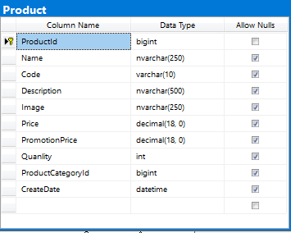

Trang Chủ
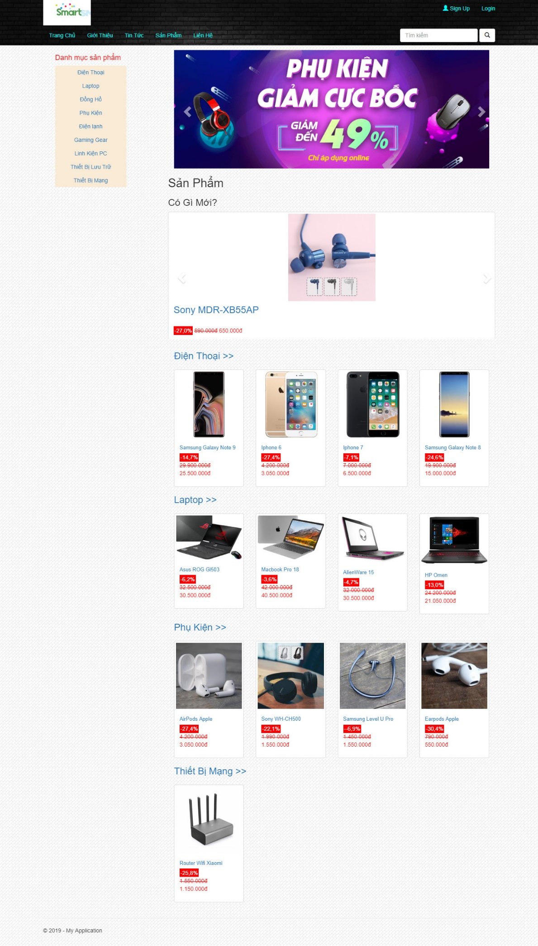
Url : http://localhost:50163/Products/Index http://localhost:50163/
Trang chủ gồm có : | Header Content Footer
Các sự kiện khi load trang chủ | Load danh mục sản phẩm(1) Load Slider show những sản phẩm mới nhất(2) Load những sản phẩm mới nhất theo tưng danh mục(3)
Các chức năng thực hiện trên màn hình | Đăng ký / Đăng Nhập TÌm kiếm Sản phẩm Xem chi tiết sản phẩm Xem danh sách sản phẩm của từng danh mục
1.Load danh mục sản phẩm | Tên ActionResult : Index (Product controller) Kiểu dữ liệu : view data Trường dữ liệu : ProductCategory | Dùng Razor để xử lý hiển thị lần lượt các danh mục sản phẩm và link sản phẩm trong mỗi loại danh mục | 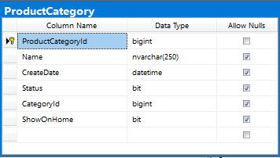
2.Load Slider show những sản phẩm mới nhất | Tên ActionResult : Index (Product controller) Kiểu dữ liệu : view data Trường dữ liệu : Product | Dùng Razor để xử lý hiển thị lần lượt các sản phẩm Order by CreateDate
3.Load 4 sản phẩm mới nhất theo từng danh mục sản phẩm | Tên ActionResult : Index (Product controller) Kiểu dữ liệu : view data Trường dữ liệu : Product ,ProductCategory | Dùng Razor xử lý hiển thị loại sản phẩm và 4 sản phẩm mới nhất của từng loại

Chi tiết sản phẩm
Url :http://localhost:50163/Products/Details/Id sản phẩm | 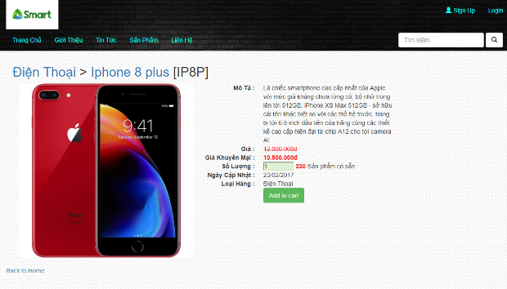
Trang chi tiết sản phẩm gồm có :
Sự kiện khi load trang chi tết sản phẩm | Load ảnh sản phẩm Load các thuộc tính của sản phẩm(tên sản phẩm ,mô tả ,giá ,SL ...)
Các chức năng thực hiện trên màn hình | Điều chỉnh số lượng sản phẩm (1) Thêm sản phẩm vào giỏ hàng (2)
1. Điều chỉnh số lượng sản phẩm | Kiểu dữ liệu :int
2.Add to cart | Tên ActionResult : AddItem (Cart controller) Kiểu dữ liệu : List Trường dữ liệu : Cart | Lấy số lượng và id sản phẩm xử lý rồi add vào giỏ hàng | Object Product int quantity

Giỏ Hàng
url :http://localhost:50163/Cart/Index | 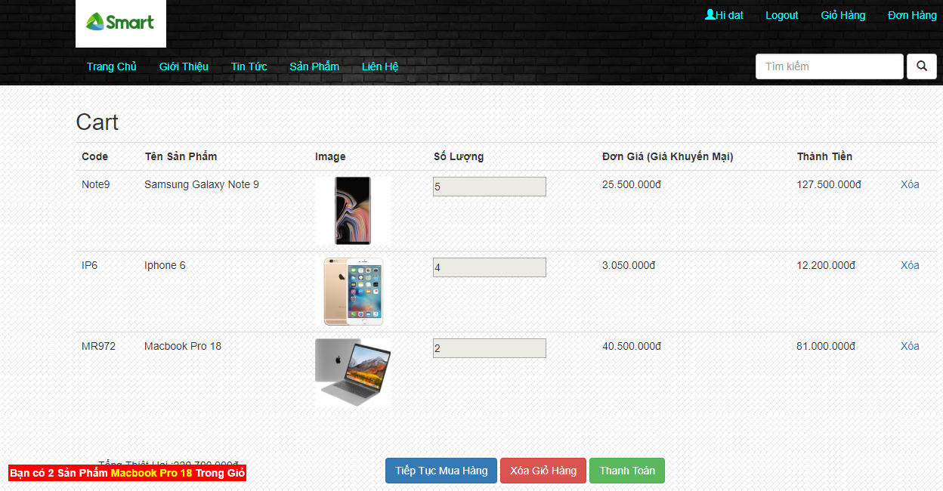
Các sự kiện khi load giỏ hàng : | Load sản phẩm đã thêm vào giỏ hàng (1) Tổng số tiền sản phẩm
Các chức năng thực hiện trên màn hình | Xóa từng sản phẩm trong giỏ (dùng Sesion) Xóa tất cả sản phẩm trong giỏ(dùng Session) Thanh toán đơn hàng(Redirect sang trang thanh toán) Tiếp tục mua hàng(redirect về home)
1.Load sản phẩm đã thêm vào giỏ hàng | Tên ActionResult : Index (Cart controller) Kiểu dữ liệu : List Trường dữ liệu : Cart | Dùng Razor xử lý hiển thị sản phẩm và thuộc tính của các sản phẩm đã thêm vào giỏ hàng | Object Product int quantity

Thanh toán
url : http://localhost:50163/Orders/Create | 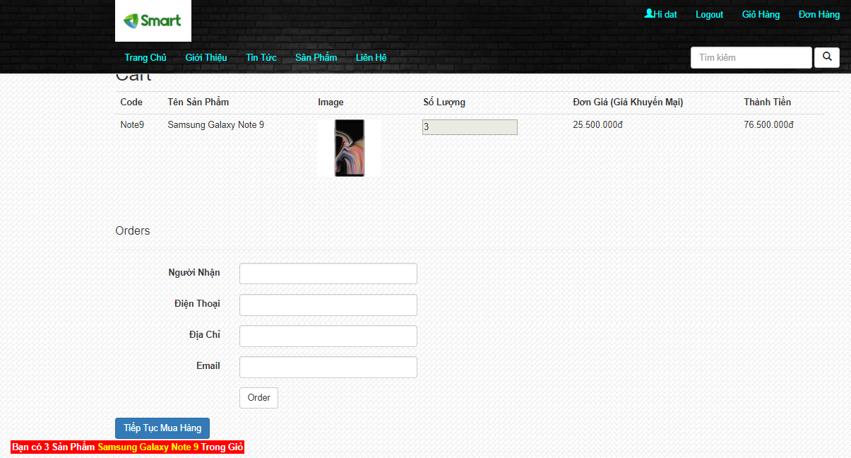
Các sự kiện khi load màn hình : | Load danh sách sản phẩm cần order Tổng số tiền sản phẩm
Các chức năng thực hiện trên màn hình : | Nhập thông tin giao hàng (Người nhận ,địa chỉ ,Email) Đặt Hàng(Submit vào database) (1) | validate dữ liệu nhập vào
1.Đặt hàng | Tên ActionResult : Create(Order controller) Kiểu dữ liệu : List Trường dữ liệu : Order | 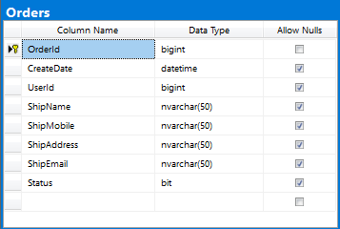

Đơn hàng
Url : http://localhost:50163/ Orders/GetOrderByUser?userId= | 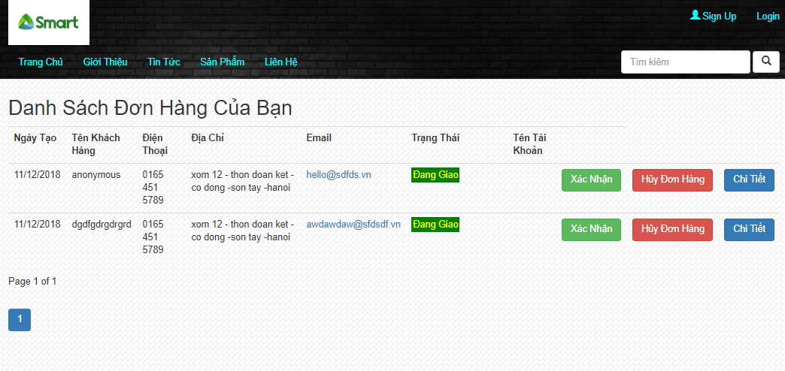 | Có paging khi danh sách vượt quá 8 đơn hàng
Các sự kiện khi load màn hình : | Danh sách đơn hàng của người dùng (Hiển thị trạng thái)
Các chức năng thực hiện trên màn hình : | Xác nhận đã nhận hàng Hủy đơn hàng Chi tiết đơn hàng

